1.1

Załóżmy, że badamy, czy klient dokona zakupu produktu. Prawdopodobieństwo zakupu wynosi p=0.3. Oszacuj
Wartość oczekiwaną |  | 0.3
Wariancję | 0.21

p= | 0.3 |  | 1-p= | 0.7

1.2
Bank przeprowadza analizę kredytową i stwierdza, że prawdopodobieństwo terminowej spłaty kredytu przez losowo wybranego klienta wynosi p=0.85 Pobieramy próbę 100 klientów i oznaczamy zmienną losową X, która reprezentuje liczbę klientów, którzy spłacą kredyt na czas.

Oblicz wartość oczekiwaną liczby klientów spłacających kredyt. |  |  |  |  |  | E(x)= | 0.85
Oblicz wariancję tej liczby. |  |  |  |  |  | Var(x)= | 0.1275
Zinterpretuj wyniki.

Firma przeprowadza test rekrutacyjny dla kandydatów na stanowisko analityka danych. Średnio 60% kandydatów zdaje test na wymaganym poziomie. Spośród 10 losowo wybranych kandydatów, zmienna losowa X oznacza liczbę osób, które zaliczą test.

Jaka jest wartość oczekiwana liczby kandydatów, którzy zdadzą test? |  |  |  |  |  |  | E(x)= | 0.6
Jaka jest wariancja tej liczby? |  |  |  |  |  |  | Var(X)= | 0.24
Jakie jest prawdopodobieństwo, że dokładnie 7 kandydatów zaliczy test?
Jakie jest prawdopodobieństwo, że mniej niż 5 kandydatów zaliczy test?

 | n= | 10
 | k= | 7 | P(X=k)= | 21.5%
 | P= | 0.6 | P(X=k)= | 0.214990848 | 21.50%
 | q= | 0.4
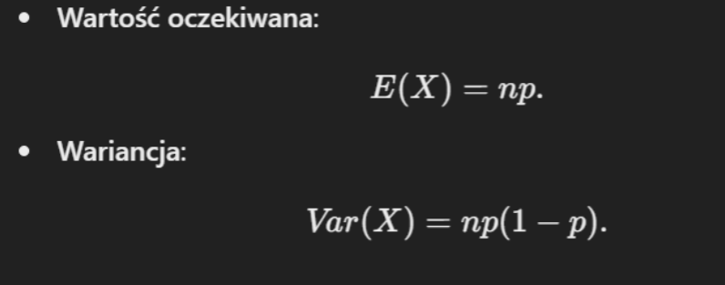
 | n= | 10
 | k= | 4 | P(X=k)= | 0.111476736 | dla 4 |  | 2 sposób | -1 zamiast 0 w argumencie funkcji
 | p= | 0.6 | P(X=k)= | 0.042467328 | dla 3 |  | 16.62% | liczy dla sumy od 0 do 4 bo 1 w argumenice 0 liczy dla konkretnego
 | q= | 0.4 | P(X=k)= | 0.010616832 | dla 2
 |  |  | P(X=k)= | 0.001572864 | dla 1
 |  |  | P(X=k)= | 0.0001048576 | dla 0
K | Funkcja | % |  | 16.62%
0 | 0.0001048576 | 0.01%
1 | 0.001572864 | 0.16%
2 | 0.010616832 | 1.06%
3 | 0.042467328 | 4.25%
4 | 0.111476736 | 11.15%
5 | 0.2006581248 | 20.07%
6 | 0.250822656 | 25.08%
7 | 0.214990848 | 21.50%
8 | 0.120932352 | 12.09%
9 | 0.040310784 | 4.03%
10 | 0.0060466176 | 0.60%

 |  |  |  |  |  |  |  |  | 0.5 | FUNKCJA Z WYKŁADU ROZKŁAD NORMANLNY STANDARDOWY

